Sheet1
15 | 1 | 布绮雅
15 | 2 | 蔡怀漳
15 | 3 | 车垣坚
15 | 4 | 陈俊旭
15 | 5 | 陈文轩
15 | 6 | 高梓彭
15 | 7 | 管海凌
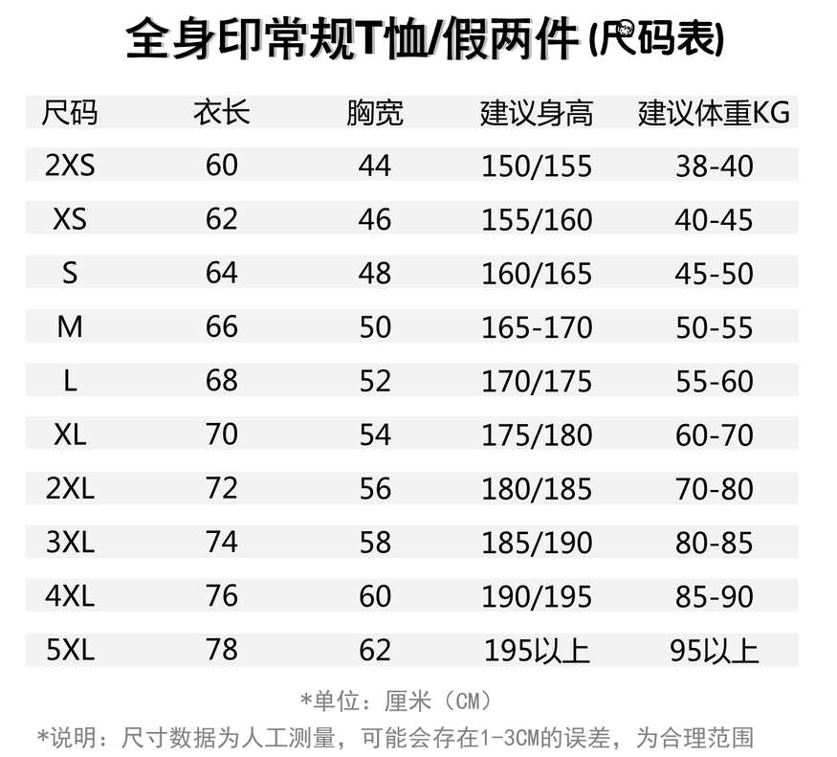
15 | 8 | 郭心泉
15 | 9 | 何琛
15 | 10 | 何妍婷
15 | 11 | 何卓柔
15 | 12 | 何梓健
15 | 13 | 胡凯欣
15 | 14 | 胡星临
15 | 15 | 黄恒
15 | 16 | 黄莉泓
15 | 17 | 黄依淳
15 | 18 | 霍炬沣
15 | 19 | 兰希
15 | 20 | 李彤
15 | 21 | 李晓峒
15 | 22 | 李子和
15 | 23 | 梁昊
15 | 24 | 梁慧冰
15 | 25 | 梁嘉耀
15 | 26 | 梁盛宏
15 | 27 | 林国峰
15 | 28 | 林泰民
15 | 29 | 刘梓浩
15 | 30 | 罗智
15 | 31 | 麦国臻
15 | 32 | 钱泽民
15 | 33 | 任可欣
15 | 34 | 苏伟钊
15 | 35 | 苏怡琳
15 | 36 | 谭思敏
15 | 37 | 陶敏晴
15 | 38 | 汪岷
15 | 39 | 王浩然
15 | 40 | 王岭达
15 | 41 | 王永文
15 | 42 | 王孜瑄
15 | 43 | 吴凯涛
15 | 44 | 吴宇杰
15 | 45 | 冼浩朗
15 | 46 | 徐展鹏
15 | 47 | 许多
15 | 48 | 杨怡薇
15 | 49 | 姚国成
15 | 50 | 曾昊岩
15 | 51 | 张炜楠
15 | 52 | 张逸轩
15 | 53 | 赵孚尧
15 | 54 | 钟澄
15 | 55 | 蒋朴澄

